poptávka
ozn. | Obrázek | Rozměr (mm) š x h x v | umístění | Provedení | ks | Kč/Ks bez DPH | Kč/ks s DPH | Kč celkem bez DPH
1 | 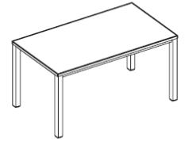 | 1600 x 800 x 720 | 2.NP m.č.2.12 - 2ks m.č.2.15 - 2ks 3.NP m.č.3.12 - 1ks m.č.3.15 - 1ks m.č.3.16 - 1ks | Kancelářský stůl EasySpace, 1600 x 800 x 720, horní deska v provedení melamin, barva bílá, tl. 25 mm, plastová hrana ABS tl. 2 mm, otvor pro kabeláž dle kabelového kanálu, podnoží kovové, čtvercového průřezu, výškově rektifikovatelné 720 – 840 mm, povrchová úprava prášková vypalovací barva bílá | 7 |  | 0.00 | 0.00
2 |  | 1600 x 600 x 720 | 3.NP m.č.3.15 - 1ks | Kancelářský stůl EasySpace, 1600 x 600 x 720, horní deska v provedení melamin, barva bílá, tl. 25 mm, plastová hrana ABS tl. 2 mm, otvor pro kabeláž dle kabelového kanálu, podnoží kovové, čtvercového průřezu, výškově rektifikovatelné 720 – 840 mm, povrchová úprava prášková vypalovací barva bílá | 1 |  | 0.00 | 0.00
3 |  | šířka 790 | 2.NP m.č.2.12 - 2ks m.č.2.15 - 2ks 3.NP m.č.3.12 - 1ks m.č.3.15 - 2ks m.č.3.16 - 1ks | Kabelový kanál horizontální, rozměr kanálu 790mm | 8 |  | 0.00 | 0.00
4 | 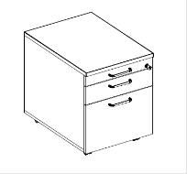 | 430 x 600 x 600 | 2.NP m.č.2.12 - 4ks m.č.2.15 - 2ks 3.NP m.č.3.12 - 1ks m.č.3.15 - 1ks m.č.3.16 - 1ks | Kontejner třízasuvkový, na kolečkách, provedení melamin, barva bílá, plastové zásuvky, samostatná plastová tužkovnice, zásuvka na závěsné desky, centrální zámek, úchytky kov | 9 |  | 0.00 | 0.00
5 |  | 430 x 480 x 600 | 3.NP m.č.3.15 - 1ks m.č.3.16a - 1ks | Kontejner třízasuvkový, na kolečkách, provedení melamin, barva bílá, plastové zásuvky, samostatná plastová tužkovnice, zásuvka na závěsné desky, centrální zámek, úchytky kov | 2 |  | 0.00 | 0.00
6 | 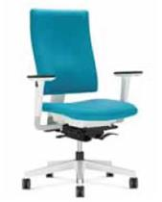 |  | 2.NP m.č.2.12 - 3ks m.č.2.13 - 4ks m.č.2.15 - 4ks 3.NP m.č.3.12 - 1ks m.č.3.15 - 1ks m.č.3.16 - 1ks m.č.3.16a - 1ks 4.NP m.č. 4.14. - 1 ks | Pracovní židle 4ME, černá a bílá verze, s výškově stavitelnými opěrkami, čalouněný sedák a opěrák, látka kat. Sempre a Era, barevnost - bude upřesněna, základna leštěný hlinik /RAL, tvrdá kolečka pro měkké podlahy | 16 |  | 0.00 | 0.00
7 | 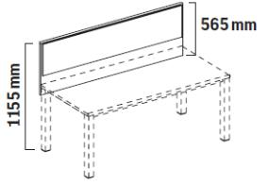 | šířka 1600 | 2.NP m.č.2.12 - 2ks m.č.2.15 - 4ks 3.NP m.č.3.12 - 1ks m.č.3.15 - 1ks m.č.3.16 - 1ks | Horní panel, provedení melamin - barva bílá, jednostranně čalouněný v látce kat.Bondai, barevnost bude upřesněna | 9 |  | 0.00 | 0.00
8 | 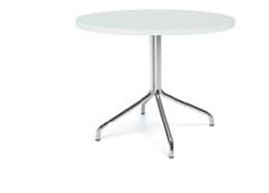 | prům. 600, v. 735 | 4.NP m.č.4.18. - 1 ks | Konferenční stolek, horní deska provedení melamin, tl. 25mm, průměr 600 mm, centrální kovová základna - provedení, spider, v. 735mm, provedení chrom, kluzáky pro měkké podlahy | 1 |  | 0.00 | 0.00
9 | 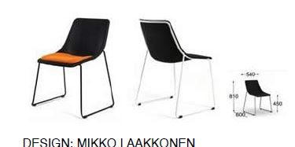 |  | 4.NP m.č.4.18. - 2 ks | Konferenční židle KOLA STACK ZA, provedení - sedák a opěrák tvarovaný výlisek- černý nebo antracitově šedý filc, včetně sedákového polštáře, bez područek, průběžný kovový rám, provedení prášková vypalovací barva dle vzorníku, kluzáky | 2 |  | 0.00 | 0.00
Cena celkem bez DPH |  |  |  |  |  |  |  | 0.00
Celkem DPH 21% |  |  |  |  |  |  |  | 0.00
Cena celkem s DPH |  |  |  |  |  |  |  | 0.00
cena za montáž a dopravu:
cenaz celkem s DPH vč. montáží a dopravy: |  |  |  |  |  |  |  | 0.00

